姫路600
 | BRM1018近畿600km 姫路わくわくしまなみライド(セトイチ) |  |  |  |  |  |  | 2025-10-05
 | ポイント | 道路 | 道路 | 区間 | 合計 | 備考 | ＰＣ開閉時間 | ＰＣ開閉時間
1 | スタート ウインク球場西側 公園 | 直進 | 市道 | 0.0 | 0.0 | 公園を出て右方向へ進む | 3:30～4:00 | 4:00～4:30
2 | T字路 | 右折 | 市道 | 0.1 | 0.1 | 住宅街につき走行注意
3 | 十字路 S | 左折 | 市道（中央大路） | 0.3 | 0.4
4 | 今在家東 S | 右折 | 国道250号 | 2.6 | 3.0 | しばらくすると海沿いの道へ
5 | 通過チェック① 道の駅 みつ | 直進 | 国道250号 | 13.0 | 16.0 | 左側。道の駅 みつの看板をバックに自転車の写真をとること。 ここににきたことがわかるモニュメントならなんでも可
6 | 相生産業高校 S | 左折 | 県道568号→県道458号 | 14.8 | 30.8 | 緩い坂を上っていきます
7 | Y字路 | 右折 | 市道 | 6.8 | 37.6 | 見落とし注意
8 | 坂越港 S | 右折 | 市道 | 0.6 | 38.2 | 坂越のまちなみを進みます。坂利太というスイーツ店があります。復路では是非寄ってください。
9 | 坂越三差路 S | 左折 | 国道250号 | #REF! | 38.8
10 | 坂越橋東詰 S | 右折 | 国道250号 | 0.4 | 39.2 | 橋を渡ります
11 | 坂越橋西詰 S | 左折 | 国道250号 | 0.2 | 39.4
12 | 南野中三差路 S | 右折 | 国道250号 | 1.8 | 41.2
13 | 塩屋惣門 S | 右折 | 国道250号 | 2.2 | 43.4
14 | 市民センター前 S | 左折 | 国道250号 | 22.9 | 66.3
15 | ┤字路 | 左折 | 県道425号 | 1.8 | 68.1
16 | 十字路 | 左折 | 県道425号 | 0.5 | 68.6 | この先伊坂峠。距離は短いですが斜度はあります。下りは道が細いので注意。
17 | 十字路 | 右折 | 県道425号 | 3.6 | 72.2
18 | T字路 | 左折 | 県道381号 | 0.9 | 73.1
19 | T字路 | 右折 | 県道83号 | 2.4 | 75.5
20 | 十字路 S | 左折 | 河川道路 | 5.1 | 80.6 | 吉井川沿いを走ります。この先右側に奇祭裸祭りで有名な西大寺があります。
21 | Y字路 | 右折 | 市道 | 8.0 | 88.6 | この先民家が多いので注意。
22 | 金岡 S | 右折 | 県道215号 | 0.5 | 89.1 | 七差路？！になってます。県道215号へ入ってください。
23 | 江崎 S | 左折 | 県道45号 | 6.2 | 95.3
24 | 十字路 S | 右折 | 県道45号 | 1.5 | 96.8 | この先、岡南大橋。右側の歩道を渡ってください。
25 | 十字路 S | 左折 | 市道 | 2.5 | 99.3
26 | PC１ セブン-イレブン 岡山浦安南町店 | 左側 | 市道 | 1.8 | 101.1 | レシート取得。後、直進。 | 10/18 06:28 ～10:14 | 10/18 06:58 ～ 10:44
27 | 十字路 S | 左折 | 県道212号 | 1.3 | 102.4 | 岡山市南区役所を過ぎて左折
28 | 十字路 | 右折 | 市道 | 0.6 | 103.0
29 | T字路 | 左折 | 市道（千両街道） | 0.3 | 103.3 | この先橋を渡ります
30 | 十字路 S | 右折 | 県道74号 | 2.2 | 105.5
31 | T字路 S | 左折 | 県道21号→県道62号 | 4.6 | 110.1
32 | 広江1丁目 S | 右折 | 県道428号 | 10.2 | 120.3 | 直進しないこと。
33 | 松竹梅南 S | 道なり左折 | 県道428号→県道398号 | 1.7 | 122.0 | (注)水玉大橋は歩道走行。126.9キ㎞名無しSで歩道へ。
34 | 勇碕 S | 左折 | 県道398号 | 11.5 | 133.5
35 | 十字路 S | 右折 | 県道47号 | 1.2 | 134.7
36 | T字路 | 左折 | 県道47号 | 0.4 | 135.1
37 | ┤字路 | 左折 | 市道 | 17.4 | 152.5
38 | T字路 | 左折 | 市道 | 0.5 | 153.0
39 | 大門5丁目（西）S | 左折 | 県道3号→県道244号 | 10.0 | 163.0
40 | 入江大橋北詰 S | 左折 | 県道380号 | 4.4 | 167.4
41 | 芦田川大橋西詰 S | 右折 | 県道22号 | 12.1 | 179.5
42 | ┫字路 | 左折 | 県道47号 | 0.1 | 179.6
43 | ┣字路 | 直進 | 市道 | 0.1 | 179.7 | これより細い道を走りますので対向車注意
44 | 通過チェック② 常夜灯 |  | 市道 | 0.1 | 179.8 | 常夜灯と自転車の写真を撮る。後、来た道に戻る。
45 | ┫字路 | 左折 | 市道 | 0.1 | 179.9
46 | ┣字路 | 直進 | 県道47号 |  | 180.0
47 | 逆Ｙ字路 | 左折合流 | 県道47号 | 2.1 | 181.9
48 | 内海大橋入口S | 左折 | 県道53 | 5.1 | 187.0
49 | ┣字路 | 右折 | 市道 | 0.6 | 187.6
50 | T字路 | 右折 | 市道 | 0.4 | 188.0
51 | ┫字路 | 左折 | 市道 | 5.3 | 193.3
52 | T字路 | 左折 | 県道365 | 2.8 | 196.1
53 | 戸崎港 | 乗船 |  | 2.4 | 198.5 | 戸崎渡船に乗船する。自転車∔大人￥210
54 | 歌港 | 下船 | 県道377号 | 0.0 | 198.5
55 | T字路 | 右折 | 市道 | 0.1 | 198.6
56 | T字路 | 左折 | 県道377号 | 0.5 | 199.1
57 | ┣字路 | 右折 | 県道366号 | 7.5 | 206.6
58 | 十字路 | 左折 | 県道366号 | 0.2 | 206.8 | 向島南 原付&自転車出入口(しまなみ海道)因島大橋を渡る。
59 | T字路 | 右折 | 国道317 | 3.3 | 210.1
60 | ┫字路 | 左折 | 自転車道→生口島大橋→自転車道 | 9.4 | 219.5 | 生口島大橋を渡ります
61 | T字路 | 左折 | 県道81号 | 3.5 | 223.0
62 | ┫字路 | 左折 | 市道 | 6.1 | 229.1
63 | 通過チェック③ 耕三寺山門 | 左折 | 市道 | 0.2 | 229.3 | 耕三寺山門をバックに自転車の写真を撮る。後、直進。
64 | 瀬戸田交番前S | 左折 | 県道81号 | 0.1 | 229.4
65 | 瀬戸田港前 S | 左折 | 県道81号 | 0.5 | 229.9
66 | ┫字路 | 左折 | 自転車道→多々羅大橋→自転車道 | 5.0 | 234.9 | 多々羅大橋を渡ります
67 | T字路S | 右折 | 国道317号→県道21号 | 3.8 | 238.7
68 | ┫字路 | 左折 | 市道 | 2.1 | 240.8
 | ┫字路 | 左折 | 県道51号 | 4.9 | 245.7
69 | 通過チェック④ 岩田健 母と子のミュージアム | 直進 | 県道51号 | 10.2 | 255.9 | 入口のふるさと憩いの家、まごころ石碑、宗方小学校跡石碑などをバックに自転車の写真をとること。
70 | T字路 | 右折 | 国道317 自転車道→大三島橋→自転車道 | 11.1 | 267.0 | 大三島橋を渡ります。
71 | T字路 | 右折 | 国道317号 | 3.2 | 270.2
72 | ┤字路 | 左折 | 自転車道→伯方・大島大橋→自転車道 | 5.4 | 272.4 | 伯方・大島大橋を渡ります。
73 | T字路 | 右折 | 県道49号 | 4.0 | 274.2
74 | 十字路 S | 右折 | 国道317号 | 2.0 | 276.2 | この先アップダウン
75 | T字路 | 道なり右折 | 国道317号 | 9.0 | 285.2
76 | ト字路 | 右折 | 自転車道→来島大橋→自転車道 | 0.8 | 286.0 | 自転車道へ入り来島大橋を渡ります。来島大橋は観光客やサイクリストが多いので注意して走ってください
77 | T字路 | 左折 | 県道161号→国道317号→県道38号 | 5.7 | 291.7
78 | 十字路 S | 左折 | 市道 | 2.1 | 293.8
79 | ┫字路S | 左折 | 産業道路 | 2.1 | 295.9
80 | 本町三丁目S | 左折 |  | 1.7 | 297.6
81 | 十字路S | 右折 |  | 0.2 | 297.8
82 | ┣字路 | 道なりう |  | 0.6 | 298.4
83 | PC2 今治城 | 右側 | 産業道路 | 0.2 | 298.6 | 右側。歩道を渡ること。今治城石碑をバックに自転車の写真を撮ること | 10/18 12:29～23:26 | 10/18 12:59 ～23:56
84 | 喜田村S | 左折 | 県道38 | 2.5 | 301.1
85 | 長沢S | 左折 | 国道196 | 5.3 | 306.4
86 | 十字路S | 左折 | 県道18 | 12.6 | 319.0
87 | T字路 | 左折 | 県道18 | 0.5 | 319.5
88 | T字路 | 左折 | 県道18 | 4.1 | 323.6
89 | ┤字路 | 左折 | 県道18 | 0.6 | 324.2
90 | T字路S | 右折 | 県道13 | 0.9 | 325.1
91 | 市塚S | 左折 | 県道13 | 3.0 | 328.1
92 | ┣字路S | 右折 | 国道317号 | 0.6 | 328.7
93 | 船屋石風呂S | 左折 | 県道13 | 2.3 | 331.0
94 | T字路S | 左折 | 国道11 | 34.4 | 365.4
95 | 須賀S | 左折 | 県道21 | 15.9 | 381.3
96 | T字路 | 右折 | 県道21 | 5.3 | 386.6
97 | 観音寺市八幡S | 左折 | 市道 | 0.9 | 387.5
98 | T字路S | 左折 | 県道21 | 2.3 | 389.8
99 | Ｙ字路 | 右折 | 県道232 | 14.0 | 403.8 | 紫雲出山 山頂へ
100 | 通過チェック⑤ 紫雲出山 | 右折 | 駐車場内 | 3.6 | 407.4 | 第一駐車場内に入り左側。『紫雲出山山頂 案内図』と自転車の写真を撮る。看板が複数あるので何でもよい。後、来た道を戻る。
101 | ┫字路 | 左折 | 市道 | 5.1 | 412.5 | 【注】集落の中、狭い路地を約300m通る。
102 | T字路 | 左折 |  | 0.3 | 412.8
103 | 逆Ｙ字路 | 左合流 | 市道 | 0.1 | 412.9
104 | T字路 | 右折 | 県道233 | 0.8 | 413.7
105 | T字路 | 左折 | 県道231 | 5.3 | 419.0
106 | T字路 | 右折 | 県道231 | 0.4 | 419.4
107 | JR詫間駅西S | 左折 | 県道21 | 2.6 | 422.0
108 | ┫字路 | 左折 | 県道21 | 3.9 | 425.9
109 | 十字路S | 左折 | 県道21 | 2.4 | 428.3
110 | 坂出市番の州S | 左折 | 県道186 | 12.1 | 440.4
111 | ┫字路 | 左折 | 県道186 | 2.1 | 442.5
112 | 通過チェック⑥ 瀬戸大橋記念館 | 左側 | 県道186 | 1.2 | 443.7 | 敷地内に入り、自転車とここににきたことがわかるモニュメントの写真を撮る。後、来た道を戻る。
113 | T字路S | 右折 | 県道186 | 1.3 | 445.0
114 | 坂出市番の州S | 左折 | 県道186 | 2.1 | 447.1
115 | Ｙ字路 | 左方向 | 県道192 | 0.8 | 447.9
116 | 十字路Ｓ | 左折 |  | 3.6 | 451.5
117 | T字路S | 左折 | 県道186 | 3.9 | 455.4
118 | 通過チェック⑦ 大崎の鼻 |  |  | 10.3 | 465.7 | 左側標識『大崎の鼻』、『案内板 大崎の鼻』と自転車の写真を撮る。後、直進。
119 | 植松町S | 直進 | 県道16 | 7.3 | 473.0
120 | T字路S | 左折 |  | 2.9 | 475.9
121 | 高松市高松町S | 直進 |  | 10.0 | 485.9 | 標識『庵治・八栗』方面へ
...
 | BRM1018近畿600km 姫路わくわくしまなみライド(セトイチ) |  |  |  |  |  |  | 2025-10-05
146 | 十字路S | 左折 | 県道220 | 8.5 | 590.9
147 | 十字路S | 左折 | 国道11 | 1.0 | 591.9
148 | 十字路S | 右折 | 市道 | 7.0 | 598.9
149 | 十字路 | 右折 | 市道 | 1.6 | 600.5
150 | 十字路 | 左折 | 市道 | 0.1 | 600.6
151 | ゴール＆受付 マクドナルド 佐古大橋店 | 右側 | 市道 | 0.1 | 600.7 | ゴール＆受付 自転車をとめて店内へ。コールされた時間がゴールタイムとなります。 | 10/18 22:18～10/19 19:30 | 10/18 22:48 ～10/19 20:00

通過チェック①＆⑧ 道の駅 みつ |  |  | 通過チェック② 鞆の浦常夜灯 |  |  | 通過チェック⑥ 瀬戸大橋記念館

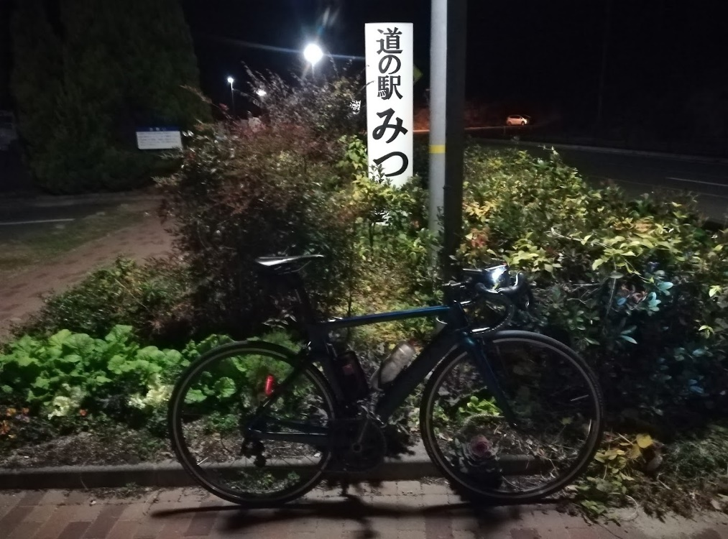
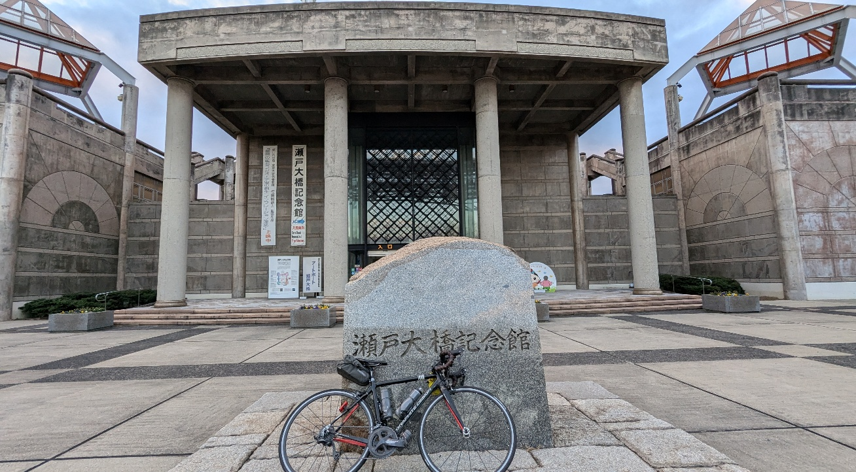
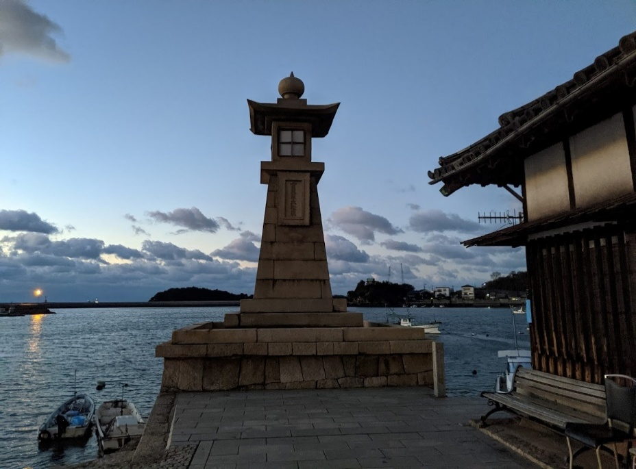

 | 通過チェック⑧大串半島 |  |  |  | 通過チェック④
 |  |  |  |  | 岩田健 母と子のミュージアム
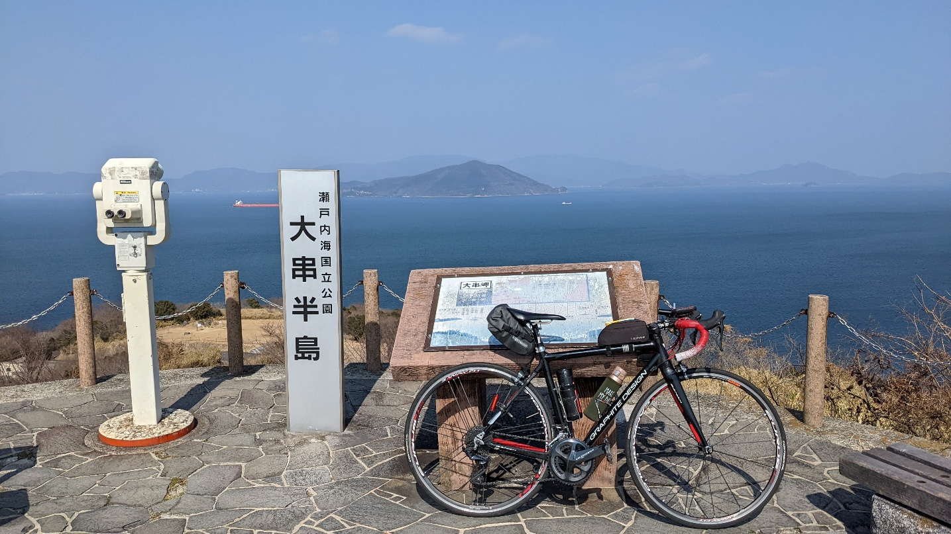
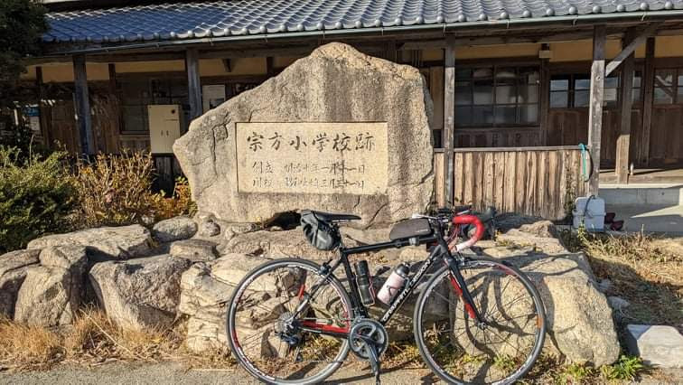

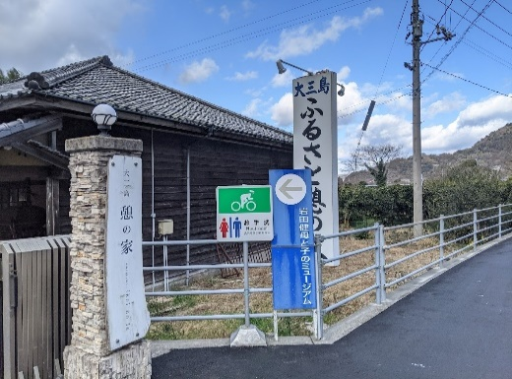

 | PC③ 鳴門 千畳敷
